сводная
 | Мониторинг освоения программы учащимис за 2019-2020; 2020-2021; 2021-2022 учебный год

 | Декабрь 2019 г. | Май 2020 г. | Декабрь 2020 г. | Май 2021 г. | Декабрь 2021 г. | Май 2022 г.
высокий | 0 | 11 | 14 | 18 | 11 | 19
выше среднего | 16 | 10 | 12 | 12 | 13 | 18
средний | 12 | 7 | 10 | 8 | 20 | 14
ниже среднего | 3 | 3 | 3 | 1 | 7 | 0
низкий | 0 | 0 | 0 | 0 | 0 | 0

2019-2020
 | Мониторинг освоения программы учащимися 2019-2020 учебный год
Декабрь 2019 г.
 | Группа 1 | Группа 2 | Группа 3
высокий | 0 | 0 | 0
выше среднего | 8 | 5 | 3
средний | 4 | 4 | 4
ниже среднего | 3 | 0 | 0
низкий | 0 | 0 | 0
 | высокий | выше среднего | средний | ниже среднего | низкий
Группа 1 | 0 | 8 | 4 | 3 | 0
Группа 2 | 0 | 5 | 4 | 0 | 0
Группа 3 | 0 | 3 | 4 | 0 | 0

высокий | 0
выше среднего | 16
средний | 12
ниже среднего | 3
низкий | 0

Май 2020 г.
 | Группа 1 | Группа 2 | Группа 3
высокий | 5 | 3 | 3
выше среднего | 4 | 4 | 2
средний | 4 | 1 | 2
ниже среднего | 2 | 1 | 0
низкий | 0 | 0 | 0
 | высокий | выше среднего | средний | ниже среднего | низкий
Группа 1 | 5 | 4 | 4 | 2 | 0
Группа 2 | 3 | 4 | 1 | 1 | 0
Группа 3 | 3 | 2 | 2 | 0 | 0

 | Группа 1 | Группа 2 | Группа 3
высокий | 5 | 3 | 3
выше среднего | 4 | 4 | 2
средний | 4 | 1 | 2
ниже среднего | 2 | 1 | 0
низкий | 0 | 0 | 0
высокий | 11
выше среднего | 10
средний | 7
ниже среднего | 3
низкий | 0

2020-2021
 | Мониторинг освоения учащимися программы 2020-2021 учебный год
Декабрь 2020 г.
 | Группа 1 | Группа 2 | Группа 3
высокий | 3 | 5 | 6
выше среднего | 5 | 5 | 2
средний | 5 | 3 | 2
ниже среднего | 2 | 1 | 0
низкий | 0 | 0 | 0
 | высокий | выше среднего | средний | ниже среднего | низкий
Группа 1 | 3 | 5 | 5 | 2 | 0
Группа 2 | 5 | 5 | 3 | 1 | 0
Группа 3 | 6 | 2 | 2 | 0 | 0

высокий | 14
выше среднего | 12
средний | 10
ниже среднего | 3
низкий | 0

Май 2021 г.
 | Группа 1 | Группа 2 | Группа 3
высокий | 5 | 6 | 7
выше среднего | 4 | 6 | 2
средний | 5 | 2 | 1
ниже среднего | 1 | 0 | 0
низкий | 0 | 0 | 0

высокий | 18
выше среднего | 12
средний | 8
ниже среднего | 1
низкий | 0

Группа 1
 | Мониторинг освоения учащимися программы 2019-2020; 2020-2021; 2021-2022 учебный год

Декабрь 2019 г. Группа 1
Май 2020 г. Группа 1
 | Декабрь 2019 г. |  | Май 2020 г.
высокий | 0 | высокий | 5
выше среднего | 8 | выше среднего | 4
средний | 4 | средний | 4
ниже среднего | 3 | ниже среднего | 2
низкий | 0 | низкий | 0

Декабрь 2020 г. Группа 1
Май 2021 г. Группа 1
 | Декабрь 2020 г. |  | Май 2021 г.
высокий | 3 | высокий | 5
выше среднего | 5 | выше среднего | 4
средний | 5 | средний | 5
ниже среднего | 2 | ниже среднего | 1
низкий | 0 | низкий | 0

Май 2022г.
Декабрь 2021г.
 | Декабрь 2021 г. |  | Май 2022 г.
высокий | 1 | высокий | 3
выше среднего | 4 | выше среднего | 6
средний | 7 | средний | 6
ниже среднего | 3 | ниже среднего | 0
низкий | 0 | низкий | 0

Декабрь 2022 г.
 | Декабрь 2022 г. |  | Май 2023 г.
высокий | 5 | высокий | 0
выше среднего | 7 | выше среднего | 0
средний | 3 | средний | 0
ниже среднего | 0 | ниже среднего | 0
низкий | 0 | низкий | 0

Группа 2
 | Мониторинг освоения программы учащимися 2019-2020, 2020-2021, 2021-2022 учебные года

Май Группа 2
Декабрь Группа 2
 | Декабрь 2019 г. |  | Май 2020 г.
высокий | 0 | высокий | 3
выше среднего | 5 | выше среднего | 4
средний | 4 | средний | 1
ниже среднего | 0 | ниже среднего | 1
низкий | 0 | низкий | 0

Декабрь 2020 г. Группа 2
Май 2021 г. Группа 2
 | Декабрь 2020 г. |  | Май 2021 г.
высокий | 5 | высокий | 6
выше среднего | 5 | выше среднего | 6
средний | 3 | средний | 2
ниже среднего | 1 | ниже среднего | 0
низкий | 0 | низкий | 0

Декабрь 2021 г.
Май 2022 г.
 | Декабрь 2021 г. |  | Май 2022 г.
высокий | 1 | высокий | 2
выше среднего | 4 | выше среднего | 5
средний | 7 | средний | 7
ниже среднего | 3 | ниже среднего | 1
низкий | 0 | низкий | 0

Декабрь 2022 г.
 | Декабрь 2022 г. |  | Май 2023 г.
высокий | 4 | высокий
выше среднего | 5 | выше среднего
средний | 6 | средний
ниже среднего | 0 | ниже среднего
низкий | 0 | низкий

Группа 3
 | Мониторинг освоения программы учащимися 2019-2020; 2020-2021; 2021-2022 учебный год

Декабрь Группа 3
Май Группа 3
 | Декабрь 2019 г. |  | Май 2020 г.
высокий | 0 | высокий | 3
выше среднего | 3 | выше среднего | 2
средний | 4 | средний | 2
ниже среднего | 0 | ниже среднего | 0
низкий | 0 | низкий | 0

Декабрь 2020 г. Группа 3
Май 2021 г. Группа 3
 | Декабрь 2020 г. |  | Май 2021 г.
высокий | 6 | высокий | 7
выше среднего | 2 | выше среднего | 2
средний | 2 | средний | 1
ниже среднего | 0 | ниже среднего | 0
низкий | 0 | низкий | 0

Декабрь 2021 г.
Май 2022 г.
 | Декабрь 2021 г. |  | Май 2022 г.
высокий | 1 | высокий | 2
выше срднего | 3 | выше среднего | 4
средний | 4 | средний | 4
ниже среднего | 2 | ниже среднего | 0
низкий | 0 | низкий | 0

Декабрь 2022 г.
 | Декабрь 2022 г. |  | Май 2023 г.
высокий | 4 | высокий
выше среднего | 3 | выше среднего
средний | 3 | средний
ниже среднего | 0 | ниже среднего
низкий | 0 | низкий

Группа 5
 | Мониторинг освоения программы учащимися 2021-2022 учебный год

высокий | 0
выше среднего | 4
средний | 7
ниже среднего | 2
низкий | 0
Май 2022г. Группа 5
высокий | 2
выше среднего | 6
средний | 4
ниже среднего | 1
низкий | 0
 | Декабрь 2021 г. |  |  | Май 2022 г.
высокий | 0 | высокий | 2
выше среднего | 4 | выше среднего | 6
средний | 7 | средний | 4
ниже среднего | 2 | ниже среднего | 1
низкий | 0 | низкий | 0

2019-2020г.
 | Мониторинг освоения учащимися прогаммы 2019-2020 учебный год
Декабрь 2019 г.
 | Группа 1 | Группа 2 | Группа 3
Декабрь 2019г.
Декабрь 2019г.
высокий | 0 | 0 | 0 | высокий | 0
выше среднего | 8 | 5 | 3 | выше среднего | 16
средний | 4 | 4 | 4 | средний | 12
ниже среднего | 3 | 0 | 0 | ниже среднего | 3
низкий | 0 | 0 | 0 | низкий | 0

Май 2020г.
Май 2020г.
Май 2020 г.
 | Группа 1 | Группа 2 | Группа 3
высокий | 5 | 3 | 3 | высокий | 11
выше среднего | 4 | 4 | 2 | выше среднего | 10
средний | 4 | 1 | 2 | средний | 7
ниже среднего | 2 | 1 | 0 | ниже среднего | 3
низкий | 0 | 0 | 0 | низкий | 0

2020-2021г.
 | Мониторинг освоения учащимися прогаммы 2020-2021 учебный год
Декабрь 2020 г.
 | Группа 1 | Группа 2 | Группа 3
Декабрь 2020г.
Декабрь 2020г.
высокий | 3 | 5 | 6 | высокий | 14
выше среднего | 5 | 5 | 2 | выше среднего | 12
средний | 5 | 3 | 2 | средний | 10
ниже среднего | 2 | 1 | 0 | ниже среднего | 3
низкий | 0 | 0 | 0 | низкий | 0

Май 2021г.
Май 2021г.
Май 2021 г.
 | Группа 1 | Группа 2 | Группа 3
высокий | 5 | 6 | 7 | высокий | 18
выше среднего | 4 | 6 | 2 | выше среднего | 12
средний | 5 | 2 | 1 | средний | 8
ниже среднего | 1 | 0 | 0 | ниже среднего | 1
низкий | 0 | 0 | 0 | низкий | 0

2021-2022г.
Декабрь 2021г.
Декабрь 2021г.
 | Мониторинг освоения учащимися прогаммы 2021-2022 учебный год
Декабрь 2021 г.
 | Группа 1 | Группа 2 | Группа 3 | Группа 5
высокий | 1 | 1 | 1 | 0 | высокий | 3
выше среднего | 4 | 4 | 3 | 4 | выше среднего | 15
средний | 7 | 7 | 4 | 7 | средний | 25
ниже среднего | 3 | 3 | 2 | 2 | ниже среднего | 10
низкий | 0 | 0 | 0 | 0 | низкий | 0

Май 2022г.
Май 2022г.
Май 2022 г.
 | Группа 1 | Группа 2 | Группа 3 | Группа 5
высокий | 3 | 2 | 2 | 2 | высокий | 9
выше среднего | 6 | 5 | 4 | 6 | выше среднего | 21
средний | 6 | 7 | 4 | 4 | средний | 21
ниже среднего | 0 | 1 | 0 | 1 | ниже среднего | 2
низкий | 0 | 0 | 0 | 0 | низкий | 0

Декабрь 2019- Май 2022
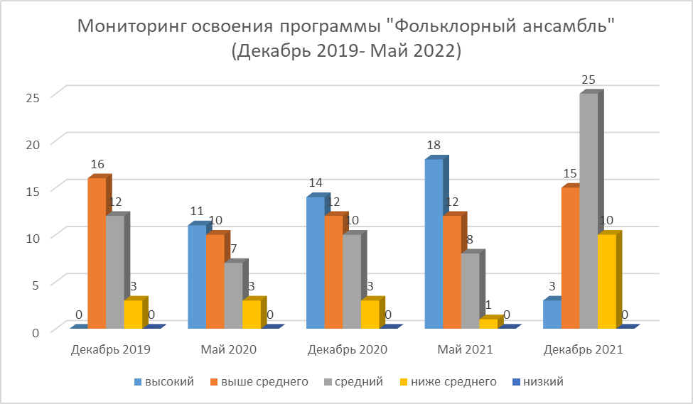
Мониторинг освоения программы "Фольклорный ансамбль" (Декабрь 2019- Май 2022)
 | Декабрь 2019 | Май 2020 | Декабрь 2020 | Май 2021 | Декабрь 2021 | Май 2022
высокий | 0 | 11 | 14 | 18 | 3 | 9
выше среднего | 16 | 10 | 12 | 12 | 15 | 21
средний | 12 | 7 | 10 | 8 | 25 | 21
ниже среднего | 3 | 3 | 3 | 1 | 10 | 2
низкий | 0 | 0 | 0 | 0 | 0 | 0

